Solicitud gráfica
 | Área: | Ciencias Naturales |  |  | Fecha:
 | Grado: | 11
 | Título del tema: | Las funciones oxigenadas |  |  | ¿Cuaderno de estudio o recurso? | Recurso
 | Editor: | Lyz Marcela Bernal Gómez |  |  | Motor del recurso | F13B

 | Código guión o recurso: | CN_11_12_REC40 | ← Para determinar este código, visite la hoja de Ayuda
 |  |  |  |  | ESPECIFICACIÓN DE ARCHIVOS A ENTREGAR
Núm. | Archivo Shutterstock o ruta en web | Imagen para: | Tipo | Ubicación de la imagen en el recurso F13B | Nombre imagen SMALL | Tamaño imagen SMALL | Nombre imagen ZOOM | Tamaño imagen ZOOM | Descripción | Observaciones
IMG01 | 370707962 | Recurso F13B | Fotografía | Contenido (imagen con texto) | CN_11_12_REC40_IMG01.jpg | 270 x 375 px |  |  | 
IMG02 | 198636716 | Recurso F13B | Fotografía | Contenido (imagen con texto) | CN_11_12_REC40_IMG02.jpg | 270 x 375 px |  |  | 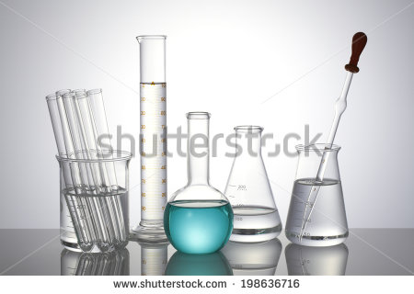
IMG03 | Ver descripción y observaciones | Recurso F13B | Ilustración | Contenido (imagen con texto) | CN_11_12_REC40_IMG03.jpg | 270 x 375 px |  |  |  | Se debe evidenciar que la botella es de vidrio, el contenido de líquido debe ser semejante al color de la "agua de panela": la manguera de color amarillo, el extremo de la manguera debe estar debajo del contenido líquido transparente que se encuentra en una bandeja.
IMG04 | Ver descripción y observaciones | Recurso F13B | Ilustración | Contenido (imagen con texto) | CN_11_12_REC40_IMG04.jpg | 270 x 375 px |  |  | 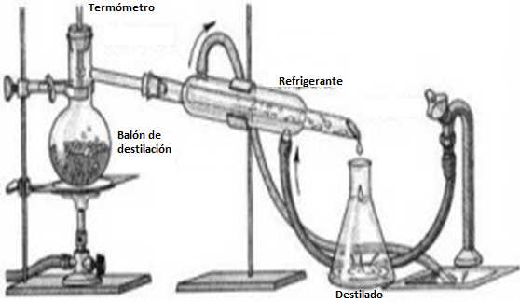 | 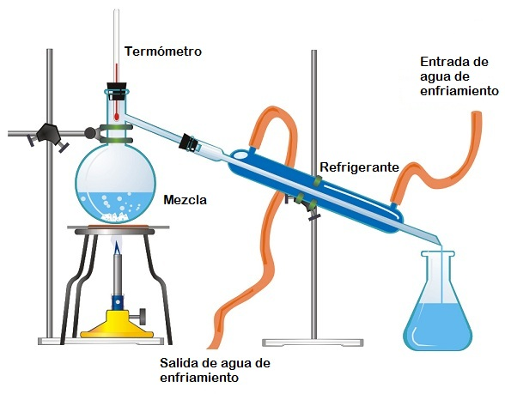 Realizar ilustración igual a imagen guía. El balón, refrigerante, termómetro son de vidrio, al igual que Erlenmeyer (encima de destilado) Las gotas del refrigerante y destilado son transparentes. Se deja imagen (arriba) para que se puedan guíar en colores,
IMG05 | 208327657 | Recurso F13B | Fotografía | Contenido (imagen con texto) | CN_11_12_REC40_IMG05.jpg | 270 x 375 px |  |  | 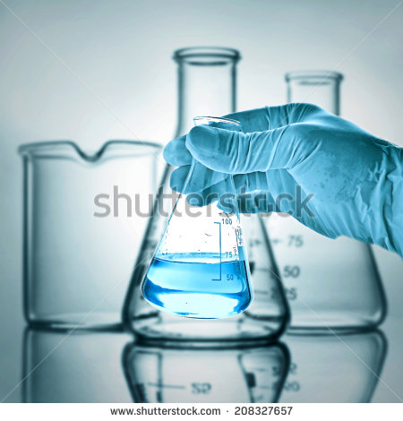
IMG06 | 263974250 | Recurso F13B | Fotografía | Contenido (imagen con texto) | CN_11_12_REC40_IMG06.jpg | 270 x 375 px |  |  | 
IMG07 | 54346942 | Recurso F13B | Fotografía | Contenido (imagen con texto) | CN_11_12_REC40_IMG07.jpg | 270 x 375 px |  |  | 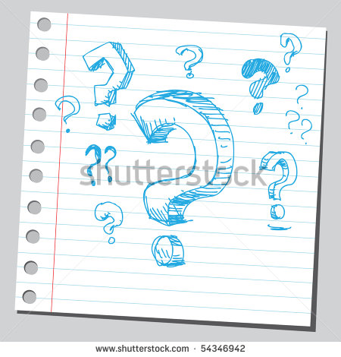
IMG08 | Ver descripción y observaciones | Recurso F13B | Ilustración |  | #N/A | #N/A | #N/A | #N/A |  | Realizar tabla como se deja en imagen guía. Es para la ficha del estudiante.

